需求
基本规则
地雷小于工兵，大于所有其他棋子；
司令 > 军长 > 师长 > 旅长 > 团长 > 营长 > 连长 > 排长 > 工兵；炸弹与任何棋子相遇时，双方都消失。（相同职位的起子一起就同时拿掉）

行走路线包括公路线和铁路线，显示较细的是公路线，任何棋子在公路线上只能走一步，显示为粗黑的为铁路线，铁路上没有障碍时，工兵可在铁路线上任意行走，其它棋子在铁路线上只能直走或经过弧形线，不能转直角弯；
棋子落点包括结点、行营、两个司令部，行营是个安全岛，进入以后，敌方棋子不能吃行营中的棋子，军棋必须放在司令部中，进入任何司令部的棋子不能再移动。

棋子布局的限制：
炸弹不能放在第一行，地雷只能放在最后两行，军棋只能放在司令部。
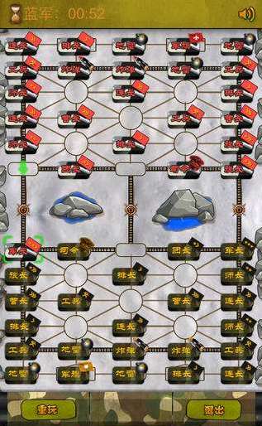

胜负判决：
最后的幸存的一方为胜家，军棋被扛、无棋可走、超时５次都会被判负；
有人逃跑时计分方法：有人逃跑时，本局必须结束，两人对战时，若对方逃跑，则我方算胜；在四人对战时，若对方有一人已经输掉，而另一人逃跑，则判我方胜；若敌人双方都没有输掉，此时敌方有一人逃跑，双方不计分。同时为了防止作弊，分数的计算还与游戏步数有关，关于游戏步数说明如下：
1、20 步之内不允许投降
2、2 人对战时， 30 步之内结束游戏的胜者不得分， 4 人对战时， 40 步之内胜者不得分
3、军棋房间中，如果您的分数高于 50 分，而您的对手中有人分数低于 50 分，不增加积分
4、一局游戏中连续 70 步没有吃子则自动算和棋

需求
1、可以登录
2、进入房间2人和4人（最小版本先做2人）
3、满足所有规则和玩法

UI界面

